Sheet1
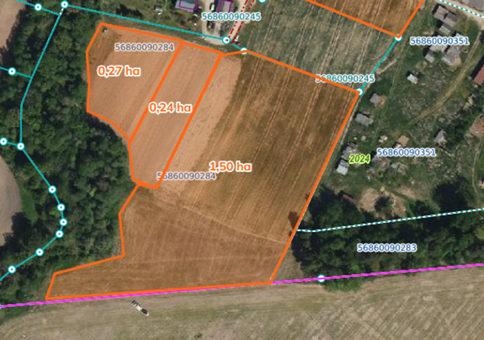
 | Neapbūvētās zemes noma*
 | Kadastra apzīmējums | Nosaukums, pagasts | Kopējā z.v. platība, ha | Nomas platība, ha | Sludinājuma ievietošanas mājaslapā uz 5 dd, datums | Pieteikšanās termiņš **
 | 56860090284 | Jaunliepas, Salas | 2.91 | 0.27 | 19.11.2024. | 26.11.2024.
 |  |  |  | 0.24 | 19.11.2024. | 26.11.2024.
 |  |  |  | 1.5 | 19.11.2024. | 26.11.2024.

*Saskaņā Ministru kabineta 2018.gada 19.jūnija noteikumu Nr.350 „Publiskas personas zemes nomas un apbūves tiesības noteikumi”
* Saskaņā ar Jēkabpils novada domes 28.04.2022. noteikumiem “Neapbūvēta zemesgabala nomas tiesību piešķiršanas kārtība Jēkabpils novada pašvaldībā”
** Ja pretendentu pieteikšanās termiņā, kas nav īsāks par piecām darbdienām, piesakās vairāki pretendenti, neapbūvēta zemesgabala nomnieku noskaidro rakstiskā vai mutiskā izsolē. Pieteikumus, kas iesniegti pēc norādītā termiņa, neizskata.

